Roadbook Norr 01

 | Roadbook Norr 01 |  | Längd km: | 42.5
 |  |  | Km | Km total
 |  | Parkeringen vid hotell Scandic Nord | 0,0 | 0.0
1 |  | Sväng V ut på G:la uppsalagatan | 0,1 | 0.1
2 |  | Sväng V på Tycho Hedéns väg (rondell 3:e avfart mot ”272/55”) | 0.1 | 0.2
 |  | Följ vägen (svänger 270 grader höger) till påfart ”272/55” | 1.1 | 1.3
3 |  | Sväng av åt H mot ”Luthagen/Gysinge 272” | 2.2 | 3.5
4 |  | Sväng H mot väg ”Gysinge 272” | 0.3 | 3.8
5 |  | Sväng H mot ”Ulva kvarn 2”. Nu börjar krokig väg | 5.7 | 9.5
6 |  | Avstickare till Ulva Kvarn med glashytta och kafé. En riktig pärla. | 0.0 | 9.5
7 |  | Fortsätt mot ”Bälinge 5” | 2.3 | 11.8
8 |  | Rakt fram i korsning vid Forkarby. | 1.8 | 13.6
9 |  | Sväng H mot ”Skuttunge 7” | 2.0 | 15.6
10 |  | Kör rakt fram i korsning (H ”Lövsta 3”) | 1.1 | 16.7
11 |  | Kör rakt fram i korsning (H ”Uppsala 19”) | 5.3 | 22.0
12 |  | Sväng H mot ”Björklinge 5” | 0.6 | 22.6
13 |  | Sväng H mot ”Björklinge 1” | 4.6 | 27.2
14 |  | Sväng H vid Björklinge k:a | 1.1 | 28.3
15 |  | Sväng H mot ”Uppsala 19” | 0.1 | 28.4
 |  | Det finns bensin och butik om du svänger till vänster istället. Kör du rakt fram (Sandbrovägen) ca 1 km, finns det ett bad. |  | 28.4
16 |  | I rondell, tag 3:e avfart mot ”Vattholma 13” | 0.8 | 29.2
17 |  | Sväng H mot ”Ärentuna Kyrka 6” | 2.6 | 31.8
18 |  | Sväng V mot ”Uppsala 9” | 1.9 | 33.7
19 |  | Sväng V mot ”Gamla Uppsala” | 3.9 | 37.6
20 |  | Följ vägen förbi Gamla Uppsala Kyrka och Uppsala Högar över järnvägen. |  | 37.6
21 |  | Sväng H till Vattholmavägen | 1.9 | 39.5
22 |  | Sväng V till Gamla Uppsalagatan | 2.7 | 42.2
23 |  | Sväng V in mot Scandic Nord. | 0.3 | 42.5
 |  | Ta en kopp kaffe och njut.

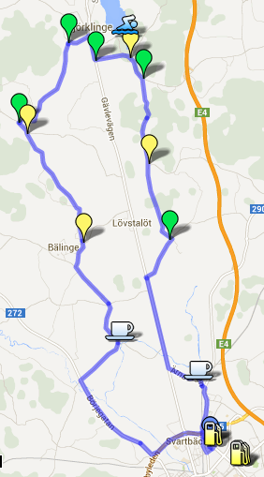
 | Denna Roadbook finns även på Google Maps:
 | http://goo.gl/maps/7GT9P

